Test1 - Copy
Kissa kuva | 1 | 2 | 3

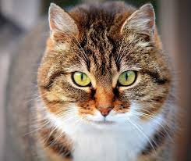

Foo
 | Bar

